Autoliquidación
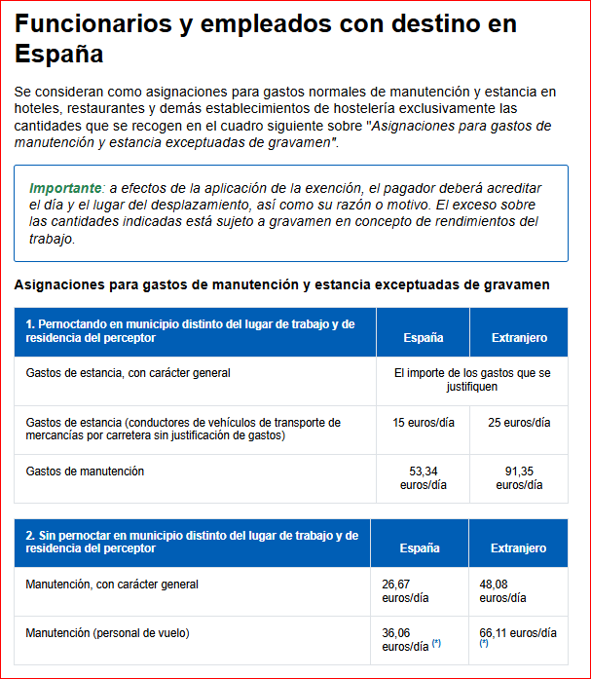
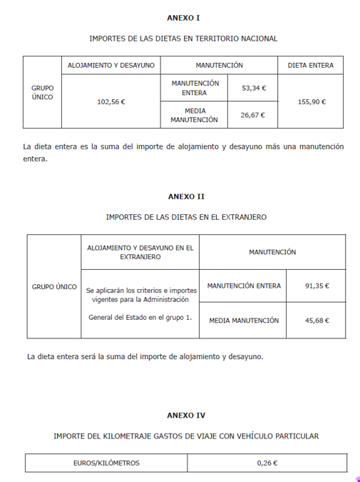
Calcula INDEMNIZACIONES POR RAZÓN DEL SERVICIO desde 29 Mayo 2025 Decreto 42/2025 de 19 de mayo (DOE nº 101 de 28mayo)
Declarante: |  |  |  |  |  |  |  | Fecha: | 0 / 0 / 2026
LOCOMOCIÓN |  |  |  |  | NÚM. |  | INTEGRO | Exento de Irpf | Sujeto a Irpf | Tipo IRPF | RETENCIÓN | A PAGAR
 | Kilómetros |  |  |  |  |  | 0.00 € | 0.00 € | 0.00 € |  | 0.00 €
 |  | Transporte público
 |  | Peaje
 |  | Aparcamiento
Subtotales Locomoción |  |  |  |  |  |  | 0.00 € | 0.00 € | 0.00 € |  | 0.00 € | 0.00 €

MANUTENCIÓN |  |  | Extranjero |  |  | ESPAÑA | INTEGRO | Exento de Irpf | Sujeto a Irpf | Tipo IRPF | RETENCIÓN | A PAGAR

Nº ½ manut. SIN pernocta en Extranjero
Nº ½ manut. SIN pernocta en ESPAÑA
Nº ½ manut. CON pernocta en Extranjero
Nº ½ manut. CON pernocta en ESPAÑA
Nº manut.Compl. SIN pernocta Extranjero
Nº manut.completa SIN pernocta ESPAÑA
Nº manut.Compl. CON pernocta Extranjero
Nº manut.Compl. CON pernocta ESPAÑA
Subtotales 1/2 manut. |  |  |  |  |  |  | 0.00 € | 0.00 € | 0.00 € | 0.00 % | 0.00 € | 0.00 €

ALOJAMIENTO |  | DIAS |  | JUSTIFICADO |  |  | INTEGRO | Exento de Irpf | Sujeto a Irpf | Tipo IRPF | RETENCIÓN | A PAGAR
EN ESPAÑA

OTRO PAIS A ELEGIR AQUÍ

Subtotales Alojamiento |  |  |  | 0.00 € |  |  | 0.00 € | 0.00 € | 0.00 € |  | 0.00 €

 |  |  |  |  |  |  | INTEGRO | Exento de Irpf | Sujeto a IRPF | Tipo IRPF | RETENCION | A PAGAR
T O T A L E S |  |  |  |  |  |  |  |  | 0.00 € | 0.00 % | 0.00 €

 |  |  |  |  |  |  |  |  |  |  |  |  | ALOJAMIENTO Y DESAYUNO GRUPO 1 A.G.E Resol.2ene2008 S.E.H.P. (BOE 3enero)
 |  |  |  |  |  |  |  |  |  |  |  |  | ALEMANIA | 155.66
 |  |  |  |  |  |  |  |  |  |  |  |  | ANDORRA | 54.69
 |  |  |  |  |  |  |  |  |  |  |  |  | ANGOLA | 158.67
 |  |  |  |  |  |  |  |  |  |  |  |  | ARABIA SAUDITA | 86.55
 |  |  |  |  |  |  |  |  |  |  |  |  | ARGELIA | 119
 |  |  |  |  |  |  |  |  |  |  |  |  | ARGENTINA | 130.42
 |  |  |  |  |  |  |  |  |  |  |  |  | AUSTRALIA | 94.96
 |  |  |  |  |  |  |  |  |  |  |  |  | AUSTRIA | 112.39
 |  |  |  |  |  |  |  |  |  |  |  |  | BÉLGICA | 174.29
 |  |  |  |  |  |  |  |  |  |  |  |  | BOLIVIA | 60.1
 |  |  |  |  |  |  |  |  |  |  |  |  | BOSNIA-HERZEGOVINA | 85.34
 |  |  |  |  |  |  |  |  |  |  |  |  | BRASIL | 150.25
 |  |  |  |  |  |  |  |  |  |  |  |  | BULGARIA | 62.51
 |  |  |  |  |  |  |  |  |  |  |  |  | CAMERÚN | 103.37
 |  |  |  |  |  |  |  |  |  |  |  |  | CANADÁ | 110.59
 |  |  |  |  |  |  |  |  |  |  |  |  | CHILE | 120.2
 |  |  |  |  |  |  |  |  |  |  |  |  | CHINA | 84.14
 |  |  |  |  |  |  |  |  |  |  |  |  | COLOMBIA | 145.44
 |  |  |  |  |  |  |  |  |  |  |  |  | COREA | 120.2
 |  |  |  |  |  |  |  |  |  |  |  |  | COSTA DE MARFIL | 72.12
 |  |  |  |  |  |  |  |  |  |  |  |  | COSTA RICA | 76.93
 |  |  |  |  |  |  |  |  |  |  |  |  | CROACIA | 85.34
 |  |  |  |  |  |  |  |  |  |  |  |  | CUBA | 66.11
 |  |  |  |  |  |  |  |  |  |  |  |  | DINAMARCA | 144.24
 |  |  |  |  |  |  |  |  |  |  |  |  | R. DOMINICANA | 75.13
 |  |  |  |  |  |  |  |  |  |  |  |  | ECUADOR | 75.73
 |  |  |  |  |  |  |  |  |  |  |  |  | EGIPTO | 106.98
 |  |  |  |  |  |  |  |  |  |  |  |  | EL SALVADOR | 77.53
 |  |  |  |  |  |  |  |  |  |  |  |  | EMIRATOS ÁRABES UNIDOS | 119
 |  |  |  |  |  |  |  |  |  |  |  |  | ESLOVAQUIA | 88.95
 |  |  |  |  |  |  |  |  |  |  |  |  | ESTADOS UNIDOS | 168.28
 |  |  |  |  |  |  |  |  |  |  |  |  | ETIOPÍA | 140.04
 |  |  |  |  |  |  |  |  |  |  |  |  | FILIPINAS | 84.14
 |  |  |  |  |  |  |  |  |  |  |  |  | FINLANDIA | 134.63
 |  |  |  |  |  |  |  |  |  |  |  |  | FRANCIA | 144.24
 |  |  |  |  |  |  |  |  |  |  |  |  | GABÓN | 117.8
 |  |  |  |  |  |  |  |  |  |  |  |  | GHANA | 78.13
 |  |  |  |  |  |  |  |  |  |  |  |  | GRECIA | 81.14
 |  |  |  |  |  |  |  |  |  |  |  |  | GUATEMALA | 105.18
 |  |  |  |  |  |  |  |  |  |  |  |  | GUINEA ECUATORIAL | 102.77
 |  |  |  |  |  |  |  |  |  |  |  |  | HAITÍ | 52.89
 |  |  |  |  |  |  |  |  |  |  |  |  | HONDURAS | 81.74
 |  |  |  |  |  |  |  |  |  |  |  |  | HONG KONG | 142.44
 |  |  |  |  |  |  |  |  |  |  |  |  | HUNGRÍA | 135.23
 |  |  |  |  |  |  |  |  |  |  |  |  | INDIA | 117.2
 |  |  |  |  |  |  |  |  |  |  |  |  | INDONESIA | 120.2
 |  |  |  |  |  |  |  |  |  |  |  |  | IRAK | 77.53
 |  |  |  |  |  |  |  |  |  |  |  |  | IRÁN | 94.36
 |  |  |  |  |  |  |  |  |  |  |  |  | IRLANDA | 109.38
 |  |  |  |  |  |  |  |  |  |  |  |  | ISRAEL | 108.78
 |  |  |  |  |  |  |  |  |  |  |  |  | ITALIA | 153.86
 |  |  |  |  |  |  |  |  |  |  |  |  | JAMAICA | 90.15
 |  |  |  |  |  |  |  |  |  |  |  |  | JAPÓN | 187.52
 |  |  |  |  |  |  |  |  |  |  |  |  | JORDANIA | 109.38
 |  |  |  |  |  |  |  |  |  |  |  |  | KENIA | 96.76
 |  |  |  |  |  |  |  |  |  |  |  |  | KUWAIT | 144.24
 |  |  |  |  |  |  |  |  |  |  |  |  | LÍBANO | 135.23
 |  |  |  |  |  |  |  |  |  |  |  |  | LIBIA | 119.6
 |  |  |  |  |  |  |  |  |  |  |  |  | LUXEMBURGO | 159.27
 |  |  |  |  |  |  |  |  |  |  |  |  | MALASIA | 108.18
 |  |  |  |  |  |  |  |  |  |  |  |  | MALTA | 54.09
 |  |  |  |  |  |  |  |  |  |  |  |  | MARRUECOS | 116.6
 |  |  |  |  |  |  |  |  |  |  |  |  | MAURITANIA | 57.7
 |  |  |  |  |  |  |  |  |  |  |  |  | MÉJICO | 96.16
 |  |  |  |  |  |  |  |  |  |  |  |  | MOZAMBIQUE | 78.73
 |  |  |  |  |  |  |  |  |  |  |  |  | NICARAGUA | 110.59
 |  |  |  |  |  |  |  |  |  |  |  |  | NIGERIA | 138.23
 |  |  |  |  |  |  |  |  |  |  |  |  | NORUEGA | 156.26
 |  |  |  |  |  |  |  |  |  |  |  |  | NUEVA ZELANDA | 76.93
 |  |  |  |  |  |  |  |  |  |  |  |  | PAÍSES BAJOS | 149.05
 |  |  |  |  |  |  |  |  |  |  |  |  | PAKISTÁN | 68.52
 |  |  |  |  |  |  |  |  |  |  |  |  | PANAMÁ | 75.73
 |  |  |  |  |  |  |  |  |  |  |  |  | PARAGUAY | 53.49
 |  |  |  |  |  |  |  |  |  |  |  |  | PERÚ | 93.76
 |  |  |  |  |  |  |  |  |  |  |  |  | POLONIA | 117.2
 |  |  |  |  |  |  |  |  |  |  |  |  | PORTUGAL | 114.19
 |  |  |  |  |  |  |  |  |  |  |  |  | REINO UNIDO | 183.91
 |  |  |  |  |  |  |  |  |  |  |  |  | REPÚBLICA CHECA | 119
 |  |  |  |  |  |  |  |  |  |  |  |  | RUMANIA | 149.05
 |  |  |  |  |  |  |  |  |  |  |  |  | RUSIA | 267.45
 |  |  |  |  |  |  |  |  |  |  |  |  | SENEGAL | 79.33
 |  |  |  |  |  |  |  |  |  |  |  |  | SINGAPUR | 99.77
 |  |  |  |  |  |  |  |  |  |  |  |  | SIRIA | 97.96
 |  |  |  |  |  |  |  |  |  |  |  |  | SUDÁFRICA | 75.13
 |  |  |  |  |  |  |  |  |  |  |  |  | SUECIA | 173.09
 |  |  |  |  |  |  |  |  |  |  |  |  | SUIZA | 174.29
 |  |  |  |  |  |  |  |  |  |  |  |  | TAILANDIA | 81.14
 |  |  |  |  |  |  |  |  |  |  |  |  | TAIWÁN | 96.16
 |  |  |  |  |  |  |  |  |  |  |  |  | TANZANIA | 90.15
 |  |  |  |  |  |  |  |  |  |  |  |  | TÚNEZ | 60.7
 |  |  |  |  |  |  |  |  |  |  |  |  | TURQUÍA | 72.12
 |  |  |  |  |  |  |  |  |  |  |  |  | URUGUAY | 67.31
 |  |  |  |  |  |  |  |  |  |  |  |  | VENEZUELA | 91.35
 |  |  |  |  |  |  |  |  |  |  |  |  | YEMEN | 156.26
 |  |  |  |  |  |  |  |  |  |  |  |  | SERBIA Y MONTENEGRO | 115.39
 |  |  |  |  |  |  |  |  |  |  |  |  | ZAIRE/CONGO | 119
 |  |  |  |  |  |  |  |  |  |  |  |  | ZIMBAWE | 90.15
 |  |  |  |  |  |  |  |  |  |  |  |  | RESTO DEL MUNDO | 127.41
 |  |  |  |  |  |  |  |  |  |  |  |  | OTRO PAIS A ELEGIR AQUÍ | 0

